关系图
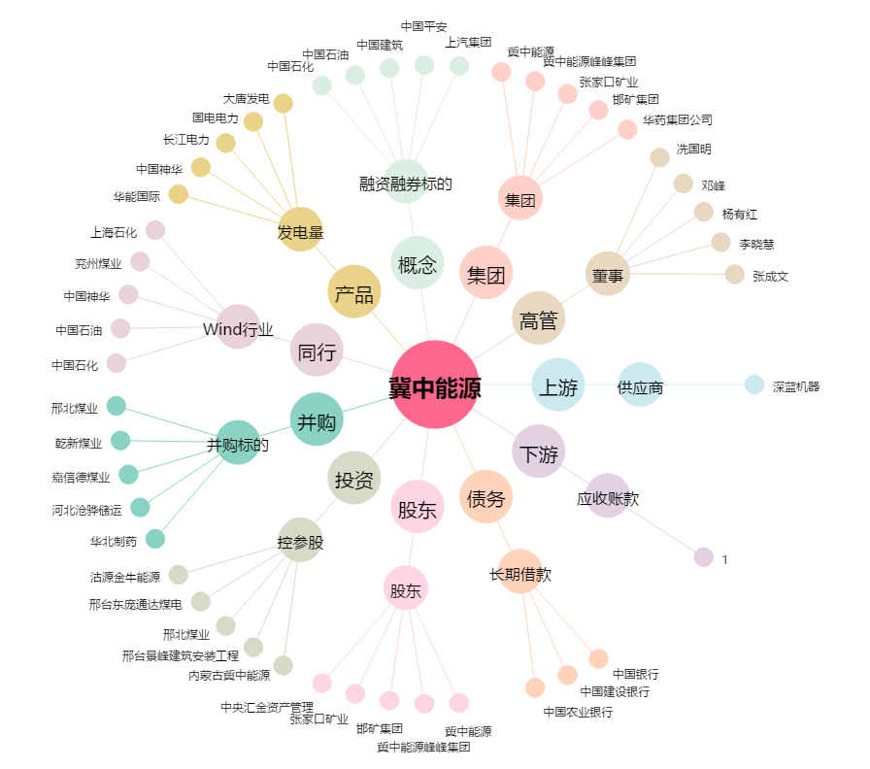
冀中能源[000937.SZ] - 关系概览图

